①申請書兼請求書
 | 様式第１号(第６条関係） |  |  |  |  |  |  |  |  |  |  |  | 受付No

愛媛県外国人材受入緊急支援事業費補助金交付申請書兼実績報告書兼請求書

①
（別紙２）（別紙３）の「経費明細書」の数字と合致しているかを確認してください。
 | 愛媛県外国人材受入緊急支援事業費補助金交付規程（以下「規程」という。）第３条の補助対象者に該当するため、愛媛県補助金等交付規則（以下「規則」という）第４条の規定により、関係書類を添えて申請します。助成金額については、中央会が経費明細書を審査した後に確定されるため、申請額と同額にならない場合があることについて、了承します。なお、交付決定後は、本請求書により交付決定額を請求することとします。
 | 令和 年 月 日
 | 愛媛県中小企業団体中央会 会長 服部 正 様
②
※太枠①～⑤を記入してください。
１ 交付申請額 |  |  |  |  | 0 |  |  |  | 円
 |  |  | （上記の内訳）
 |  |  |  | 宿泊費用 |  |  |  |  | 円
 |  |  |  | 移動費用 |  |  |  |  | 円

③
２ 申請者情報
 | 申請者 | フリガナ
 |  | 住所
 |  | フリガナ |  |  |  |  |  |  |  |  |  |  |  |  |  | 代表者印
 |  | 監理団体名 又は 登録支援機関名 又は 会社名
 |  | フリガナ
 |  | 代表者名 (個人事業者名)
 |  | 電話番号
 |  | 申請回数 | 今回の申請が |  |  |  |  | 回目 | ※必ず記入してください
 | ※「振込先」の内容に誤りや漏れがあると、補助金のお支払いが大幅に遅れる場合がありますので、申請書の提出前に再度通帳の内容と相違ないか等、ご確認をお願いします。
④
 | 振込先 | 金融機関及び店舗名 |  |  |  |  |  |  |  |  | 預金種別 |  |  | 口座番号
 |  |  |  |  |  | 銀行・農協 金庫・信組 |  |  |  | 支店 |  | 1普 通 2当 座 9その他
 |  | 口座名義 （カタカナ）
 | ※口座名義（カタカナ）は、通帳に記載されているカタカナの表記をそのまま転記してください。
⑤
 | 連絡先 | 担当者名 | 所属 |  |  |  |  |  |  |  | フリガナ
 |  |  |  |  |  |  |  |  |  |  | 氏名
 |  | 電話 |  |  |  |  |  |  |  |  | ﾒｰﾙｱﾄﾞﾚｽ
 | ※④⑤は今回の申請が２回目以降の場合は記入不要。

 | 【備考】 この申請にあたり規程第３条に規定する要件を満たさないことが判明した場合又は規程第９条の規定に違反した場合には、規程第10条の規定に基づき補助金の交付決定の全部又は一部を取り消すことがあります。

 | ＜事務局使用欄＞
 | 交付 決定日 |  | 交付決定額 |  |  |  | 交付決定額 （累計） |  |  |  |  | 交付決定 発出日 |  |  | 支払日

④-1移動領収書
（別紙３関係）④-1移動経費に係る領収書 添付台紙

添付欄
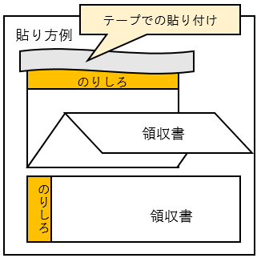

＜留意事項＞ ・領収書の原本又は写しがＡ４サイズの場合は、この台紙に貼付せず、そのまま提出してください。 ・別紙３ 経費明細書（移動費用）に記入した項目ごとに、下記の書類（領収書等）を添付してください。 【車両借上げに関する経費】車両借上げの事実、借上げ日数、借上げ費を証する書類 【燃料費】給油日、支払額を証する書類 【有料道路通行料金】利用日、利用区間、支払額を証する書類 ・貼り付けた後は、はがれないようにテープで固定してください。

⑤在留資格及び入国日を証する書類
⑤在留資格及び入国日を証する書類 添付台紙
 |  |  |  | ※個人ごとに作成してください。
番号 | ← | 経費明細書（宿泊費用）兼助成金対象者名簿（別紙２）の番号を記載 | 氏名 ※在留カードの とおり記載
添付欄

＜見本＞

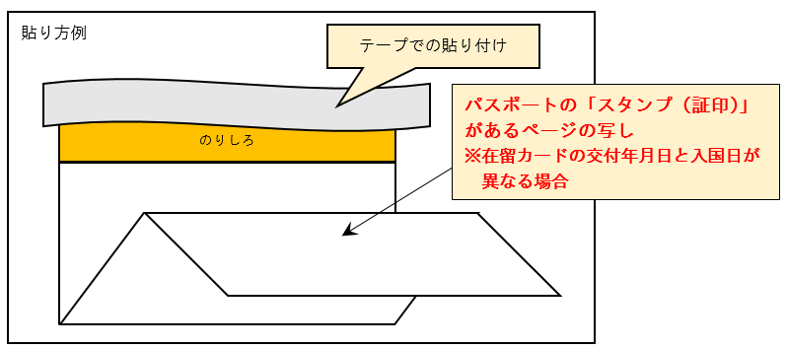

＜留意事項＞ ・在留カードの「交付年月日」と「入国日」が異なる場合は、パスポートのスタンプ（証印）のページの写しを貼り付けてください。 ・貼り付けた後は、はがれないようにテープで固定してください。

⑥県内雇用を証する書類
⑥県内に所在する事業所で雇用する外国人材であることを証する書類 添付台紙
 |  |  |  | ※個人ごとに作成してください。
番号 | ← | 経費明細書（宿泊費用）兼助成金対象者名簿（別紙２）の番号を記載 | 氏名 ※在留カードの とおり記載
添付欄
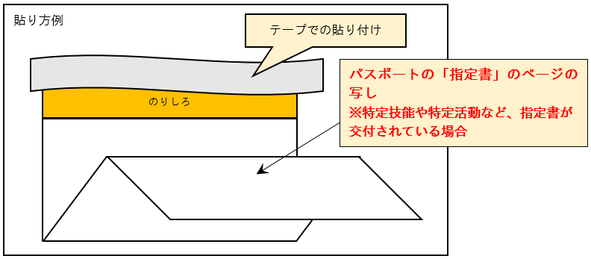

＜留意事項＞ ・書類の写しがＡ４サイズの場合は、この台紙に貼付せず、そのまま提出してください。 ・特定技能や特定活動など、「指定書」が交付されている場合は、パスポートの指定書のページの写しを貼り付けてください。 ・貼り付けた後は、はがれないようにテープで固定してください。

⑦振込先口座
⑦振込先口座を確認できる書類（通帳の写し） 添付台紙
※申請２回目以降は添付不要。

通帳の写し添付欄（オモテ面）

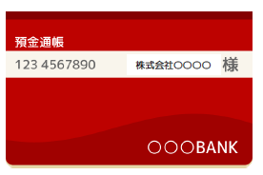
 | ※貼り付けた上、はがれないように上部を テープで固定してください。

通帳の写し添付欄（表紙裏面見開き１・２ページ）
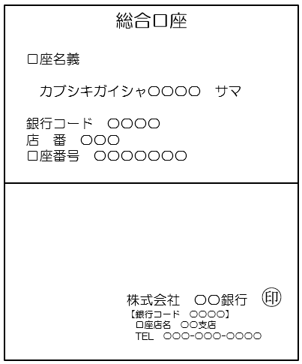

申請書兼実績報告書兼請求書（様式第１号）の④振込先の口座名義（カタカナ）は、ここを転記してください。

※電子通帳などで、紙媒体の通帳がない場合は、電子通帳等の画面等の写しを提出してください。 当座口座で紙媒体の通帳がない場合も、電子通帳等の写しを提出してください。

